辦訓狀況疑問一
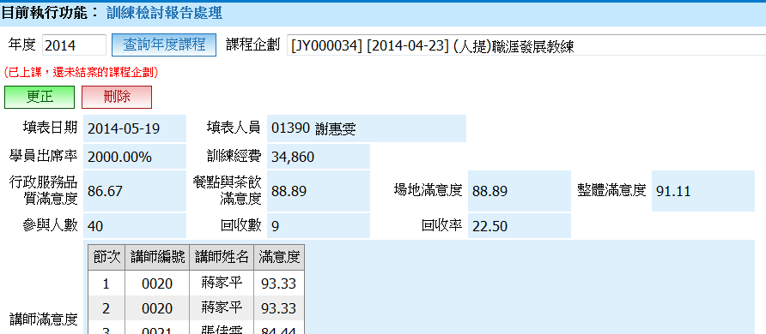

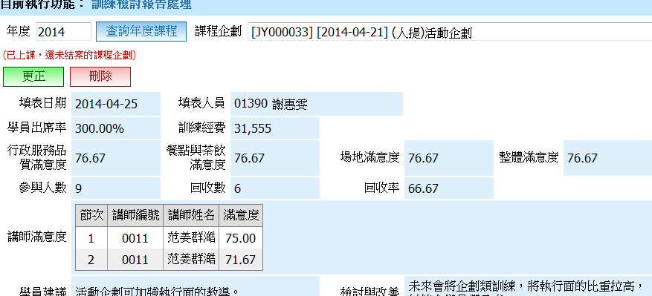

課程實際參加人數是10位

課程實際參加人數是6位

